Texto
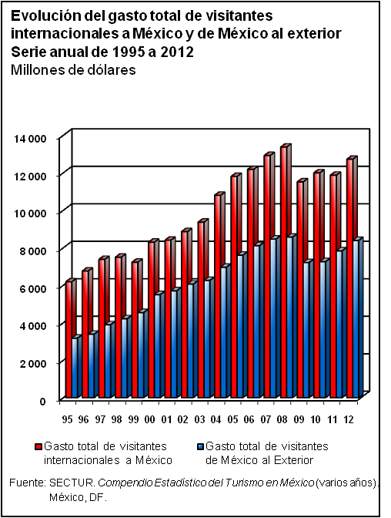
17. Turismo

En este capítulo se integran referencias estadísticas sobre el total de establecimientos hoteleros y número de cuartos en centros seleccionados del país; visitantes internacionales y el gasto de éstos en el país; visitantes nacionales al exterior y su gasto; ocupación hotelera; turismo y transacciones en zonas fronterizas; así como el turismo receptivo y egresivo y su respectivo gasto, según motivo del viaje y el financiamiento a la actividad turística. Finalmente, se incorpora información generada por la Cuenta Satélite del Turismo de México sobre el valor agregado bruto de la actividad turística.
Las fuentes de las que se obtuvo la mayor parte de la información para conformar este tema fueron la Secretaría de Turismo y el Instituto Nacional de Estadística y Geografía.
La cobertura temporal de la estadística presentada en el capítulo corresponde, en la mayoría de los casos, a la serie de 1995 a 2012.

